상품제안서
모던오피스 다기능 비즈니스 A4 메모바인더 | 상품코드: S25087

 |  |  |  |  |  |  | 02-713-8555 | www.synergygift.co.kr
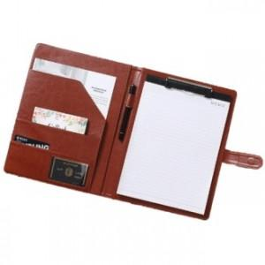

【상세/제작정보】

【인쇄/포장옵션】 | 실크 / 시판박스

【공급단가】 | 수량 | 100~ | 300~ | 500~ | 1,000~ | 3,000~
*VAT별도 | 단가 | 10,390원 | 10,010원 | 9,620원 | 9,240원 | 9,000원

【상품 URL】 | https://www.synergygift.co.kr:443/src/goods_detail.php?gdno=25087

